Sheet1
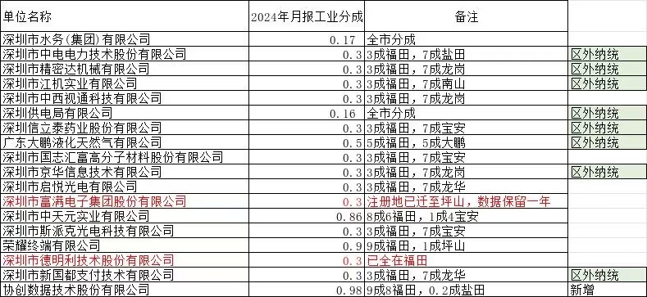
单位名称 | 2024年月报工业分成 | 备注
深圳市水务(集团)有限公司 | 0.17 | 全市分成
深圳市中电电力技术股份有限公司 | 0.3 | 3成福田，7成盐田 | 区外纳统
深圳市精密达机械有限公司 | 0.3 | 3成福田，7成龙岗 | 区外纳统
深圳市江机实业有限公司 | 0.3 | 3成福田，7成南山 | 区外纳统
深圳市中西视通科技有限公司 | 0.3 | 3成福田，7成龙岗
深圳供电局有限公司 | 0.16 | 全市分成 | 区外纳统
深圳信立泰药业股份有限公司 | 0.3 | 3成福田，7成宝安 | 区外纳统
广东大鹏液化天然气有限公司 | 0.5 | 5成福田，5成大鹏 | 区外纳统
深圳市国志汇富高分子材料股份有限公司 | 0.3 | 3成福田，7成宝安
深圳市京华信息技术有限公司 | 0.3 | 3成福田，7成龙岗 | 区外纳统
深圳市启悦光电有限公司 | 0.3 | 3成福田，7成龙华
深圳市富满电子集团股份有限公司 | 0.3 | 注册地已迁至坪山 ，数据保留一年
深圳市中天元实业有限公司 | 0.86 | 8成6福田，1成4宝安
深圳市斯派克光电科技有限公司 | 0.3 | 3成福田，7成宝安
荣耀终端有限公司 | 0.9 | 9成福田，1成坪山
深圳市德明利技术股份有限公司 | 0.3 | 已全在福田
深圳市新国都支付技术有限公司 | 0.3 | 3成福田，7成龙华 | 区外纳统
协创数据技术股份有限公司 | 0.98 | |9成8福田，0.2成盐田 | 新 增

